personas
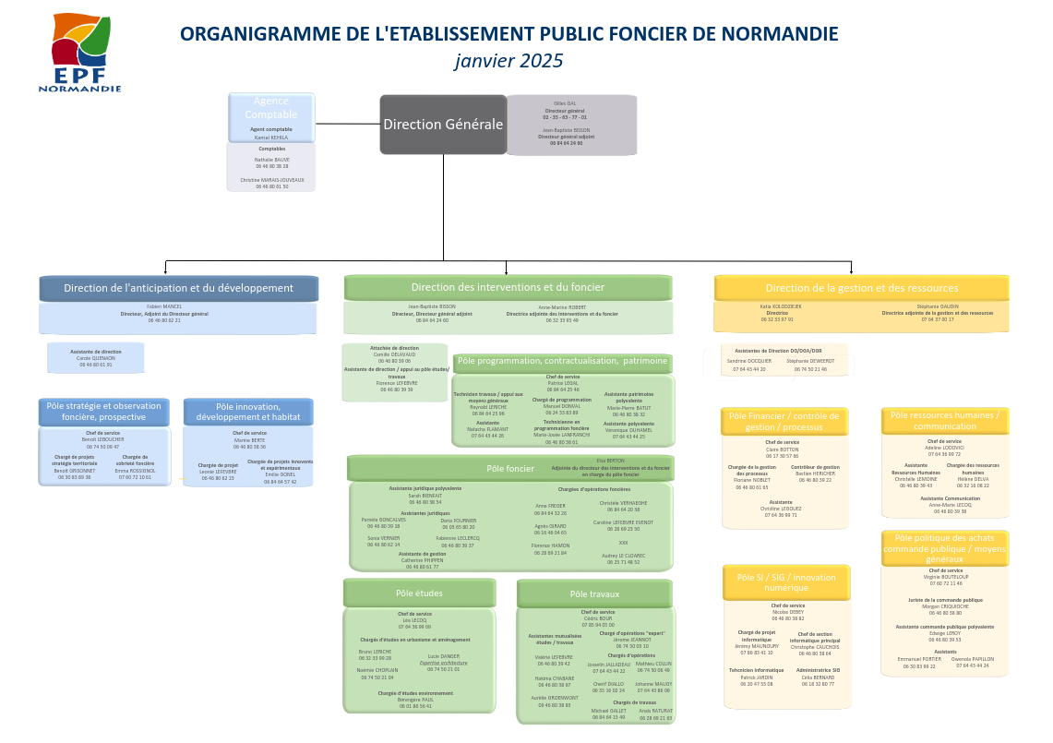
Contributeurs -> | PERSONA N°1 : Nicolas Pelé (CEREMA) |  |  |  | PERSONA N°3 : Établissement Public Foncier de Normandie (Observatoire local)

 | Age : | 35 ans | Motivations Lutter contre l'artificialisation des sols et Réduire la consomation des espaces naturels (ZAN) Améliorer l'économie, le social et l'environnement Contribuer à produire des logements | Frustrations Manque de visibilitée de Cartofriches Difficulté pour valoriser Cartofriches Fonctionnement et documentation de la chaine de traitement des données améliorable Manque de données | Age : | 57 ans | Motivations | Frustrations
 | Profession : | Responsable d'études CEREMA |  |  | Profession : | Établissement Public Foncier
 | Niveau d'études : | Supérieur |  |  | Niveau d'études : | Supérieur | Sobriété Foncière | Outils peu performants


 |  |  |  |  |  |  |  | Budget
 | Compétences : |  |  |  | Compétences :
 | Analyse de données |  |  |  | aménagement du territoire
 | Excellente connaissance du systeme cartofriches |  |  |  |  |  | https://www.linkedin.com/in/emma-rossignol-7700291b7/?originalSubdomain=fr
 | Ingénieur technique
 |  |  | Outils utilisées BDD shinyapps.io github.com data.gouv.fr urbansimul.cerema.fr | Besoins et attentes Optimiser la communication Optimiser le processus de traitement des données Obtenir plus d'implications et de retours des contributeurs Plus de moyen humain et matériel |  |  | Outils utilisées | Besoins et attentes

 | Objectifs et défis |  |  |  | Objectifs et défis |  | Cartofriches | Outils performants
 | Inventoriser toutes les friches |  |  |  | Connaitre les friches pour un développement territorial sobre |  | UrbanSimul | Facilité d'accès et de saisie
 | Assurer le niveau de qualité de l'inventaire |  |  |  |  |  |  | Informations fiables
 | Motiver les acteurs locaux à la contribution
 | Limiter les freins techniques

Consomateurs -> | PERSONA N°2 : Christian Persiaux (élu local), 3ème Maire-Adjoint de Louveciennes, Chargé de L'Urbanisme |  |  |  | PERSONA N°4 : Cédric Thibierge (Promoteur immobilier)

 | Age : | 60 ans | Motivations | Frustrations | Age : | 40 ans | Motivations Opportunites financiere Gain de temps sur la prospection | Frustrations Manque de détails contextuel sur les friches Filtres insufisants Manque d'intuitivitée de l'usage de l'outil
 | Profession : | responsable juridique chez société générale | Developpement durable | Manque de moyens | Profession : | Promoteur Immobilier
 | Niveau d'études : | Supérieur | Réhabilitation des espaces verts | Projets bloqués | Niveau d'études : | Intermédiaire

 |  |  | Sécurisation de la ville | Conflits avec les autres villes

 | Compétences : |  |  |  | Compétences :
 | Juriste |  |  |  | Comptable
 | Connaissance de l'urbanisme local |  |  |  | Entrepreneur
 | Connaissance de l'administration
 |  |  | Outils utilisées | Besoins et attentes |  |  | Outils utilisées Cartofrcihes Alternatives payantes à Cartofriches | Besoins et attentes Facile d'accès Informations fiables et à jour Chiffrage
 |  |  | Cartofriches ? | Avoir des données fiables
 | Objectifs et défis |  | UrbanSimul ? | Recensement à jour des friches | Objectifs et défis
 | Maîtriser l'urbanisation |  | API Données Foncières ? | Avoir une vision globale de l'urbanisme | Trouver de l'information
 | Préserver les espaces naturels |  |  |  | Réseautage
 | Répondre aux besoins de la population

priorisations
 | Lexique des différents types d'impact |  |  |  |  |  |  |  | Niveau des scores
 |  |  |  |  |  |  |  |  | Score 0 = Aucun impact mesurable
 | Satisfaction | Prend en compte l'impact individuel de l'amélioration sur un utilisateur en termes de satisfaction et la portée (combien d'usagers) de cette amélioration |  |  |  |  |  |  | Score 1 = Impact faible
 | Croissance | Augmentation des usagers et de la surface couverte, de leur implication et fidélité. Determine le niveau de contribution à l'inventaire national. |  |  |  |  |  |  | Score 2 = Impact modéré
 | Performance | Efficacité et efficience des processus internes du CEREMA. Minimise l'utilisation de ressources tout maximisant la production et la qualité des services. |  |  |  |  |  |  | Score 3 = Impact fort
 | Écologie | Diminue l'impact environnemental. Réduction de l'Artificialisation des Sols. Promotion de la biodiversité et renaturation.
 | Innovation | Adoption ou amélioration de nouvelles technologies. Recherche et développement.
 | Social | Amélioration de la qualité de vie, création d'emplois et du bien être.

 | Économique | Augmente la valeur foncière, l'attraction touristique. Encourage les investisseurs.

Nom de l'amélioration | Satisfaction | Croissance | Performance | Écologie | Innovation | Social | Économique | SCORE DE PRIORISATION
Module d’accompagnement à la création d’observatoire local | 2.25 | 2.5 | 1.5 | 0.25 | 0.25 | 0 | 0.25 | 7
Service d'accompagnement au lancement de projet | 3 | 2.5 | 1.75 | 1 | 0.75 | 1.25 | 2 | 12.25
Outils de supervision et d'analyse | 1.25 | 0.75 | 2.75 | 1 | 0 | 0 | 0.5 | 6.25

